Resumen

 |  | CIPRODYSER S.A
 |  | NIT 830.125.529-2
 |  | Calle 4 #5-13, Samacá, Boyacá. Teléfono:7372148

Nombre de Proyecto: | TOLVA DE LLENADO-HORNOS SOLERA

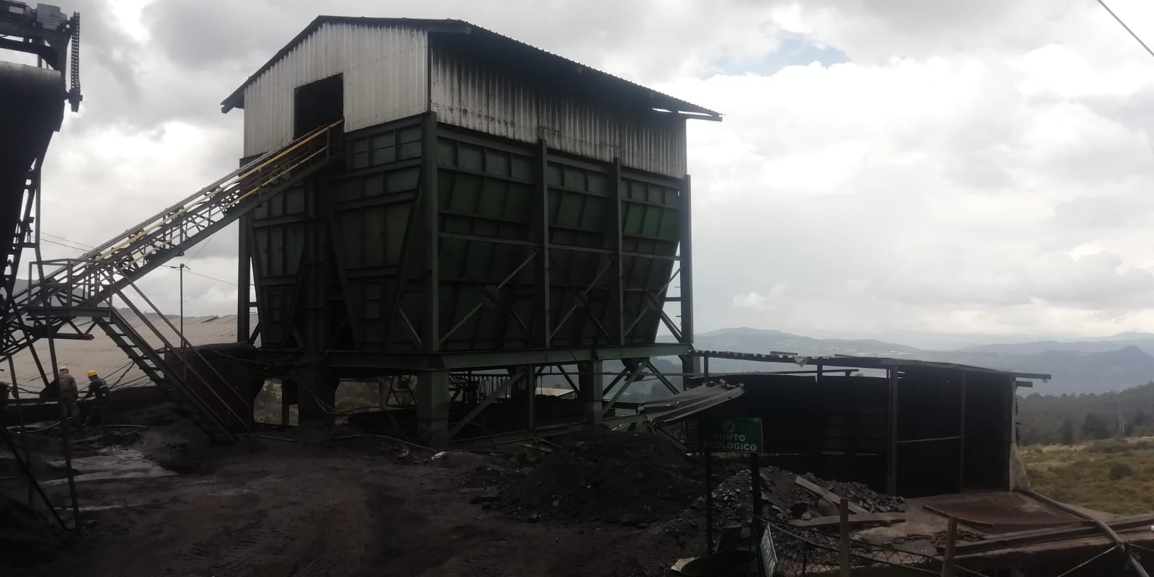

Alcance | El propósito del proyecto es el acopio de carbón molido para el funcionamiento de Hornos Solera y despacho del mismo para Hornos Colmena, con el fin de abastecer y agilizar el proceso de llenado de Hornos de Coquización.

Centro Costo | Molienda
Fabricante | Montajes Industriales SAS
Responsable Obra | Montajes Industriales SAS
Responsable En sitio | Ing. Diego Neiza
Inicio de Preoperativo | 2021-03-13
Inicio de Operación
Vida Util | 15 años
Tiempo de Fabrición | 332
Inicio Obra | 2020-04-15
Fin de Obra

 | Descripción |  | Valor Total | IVA | Valor Neto
 | Materiales y suministros |  | $ 340,732,570.63 | $ 64,739,188.42 | $ 405,471,759.05
 | Mano de Obra |  | $ 121,830,000.00 | $ 23,147,700.00 | $ 144,977,700.00
 | COSTO TOTAL |  | $ 462,562,570.63 | $ 87,886,888.42 | $ 550,449,459.05

